İçindekiler
T.C. ENERJİ VE TABİİ KAYNAKLAR BAKANLIĞI
ENERJİ İŞLERİ GENEL MÜDÜRLÜĞÜ
ENERJİ İSTATİSTİKLERİ DAİRESİ BAŞKANLIĞI
2018
ENERJİ İSTATİSTİK BÜLTENİ
Sayı:272/ 2018- 6. HAFTA
ANKARA

 |  | İçindekiler | Çalışma Sayfası
 |  | 1 | Özet
 |  | 2 | Tep Özeti
 |  | 3 | Akaryakıt

 | Not: (1) Tüm veriler geçici veriler olup, gerçekleşmiş veriler Kurumlar tarafından yayınlanacaktır.
 | (2) Kömür verilerinde de "Veriler sadece TKİ kömür satışlarını içermekte olup, özel sektör ve EÜAŞ verileri dahil değildir.

HAFTALIK VERİLER GÜNLÜK GEÇİCİ VERİLERDEN OLUŞMAKTADIR. BAZI VERİLERİN DERLENME YÖNTEMLERİ DE FARKLIDIR.
BU YÜZDEN HAFTALIK VERİLER TOPLANARAK OLUŞTURULAN YILLIK TOPLAM İLE GERÇEK YILLIK TOPLAM ARASINDA BÜYÜK FARKLILIKLAR OLUŞABİLİR.

Özet
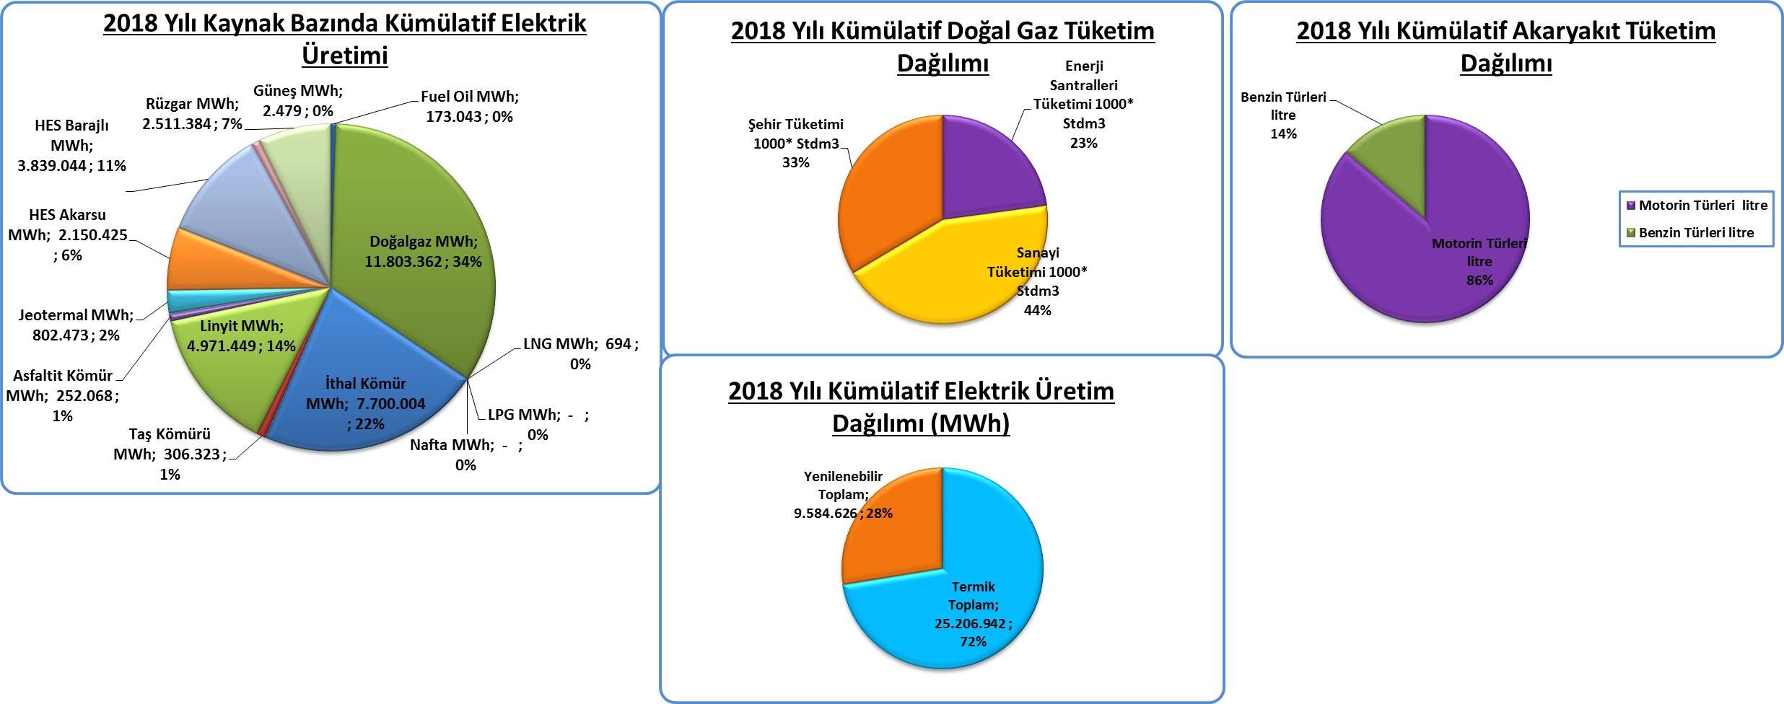
Piyasa Özet / Orijinal Birimler
Kaynak: Elektrik, Doğalgaz Kömür Raporları |  | Ana Sayfa

 |  |  | 2018-02-04 | 2018-02-05 | 2018-02-06 | 2018-02-07 | 2018-02-08 | 2018-02-09 | 2018-02-10 | 2018-02-11 | Ortalama
Elektrik | MWh |  |  | 818,668 | 834,697 | 829,018 | 827,171 | 820,484 | 800,939 | 698,829 | 804,258
Doğalgaz (Toplam) | 1000* Stdm3 |  |  | 199,950 | 201,273 | 185,553 | 183,873 | 188,832 | 173,964 | 158,084 | 184,504
Doğalgaz (Elektrik) | 1000* Stdm3 |  |  | 43,933 | 48,952 | 46,856 | 42,830 | 50,655 | 38,966 | 28,242 | 42,919
Linyit | ton |  |  | 49,561 | 54,805 | 50,536 | 51,097 | 51,397 | 47,227 | 33,769 | 48,342
Motorin Türleri | litre |  | 34,365,363 | 48,889,179 | 50,027,019 | 50,161,438 | 49,289,775 | 50,842,560 | 44,459,143 | 0 | 41,952,731
Benzin Türleri | litre |  | 7,293,774 | 6,974,630 | 7,116,411 | 7,108,571 | 6,634,667 | 8,387,939 | 8,582,274 | 0 | 6,400,642

Kümülatif Tablolar

Akaryakıt
Raporun Adı: | İl Bazında Akaryakıt Tüketimi
Hazırlayan: | Enerji İstatistikleri Dairesi Başkanlığı
Kaynak: | EPDK | Ana Sayfa

 |  | 2018-02-05 | 2018-02-06 | 2018-02-07 | 2018-02-08 | 2018-02-09 | 2018-02-10 | 2018-02-11 | Toplam | 2018 Kümülatif | %
Motorin Türleri | litre | 49,968,189 | 50,758,698 | 49,073,327 | 53,733,267 | 50,304,653 | 44,489,016 | - | 298,327,151 | 1,827,981,481 | 85.91
Benzin Türleri | litre | 7,312,505 | 7,262,760 | 7,484,950 | 7,752,627 | 7,901,802 | 8,375,956 | - | 46,090,600 | 299,687,511 | 14.09
2018 Yılının Haftalık Akaryakıt Tüketimi

* EPDK'dan günlük olarak gelen akaryakıt verileri ham verilerdir. Söz konusu veriler herhangi bir işlemden geçmediği için gerçek veriyi yansıtmayabilir.

